附图六
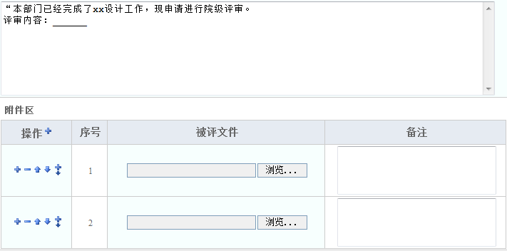
业务流程：

业务表单：

